Bacino_Lenzi
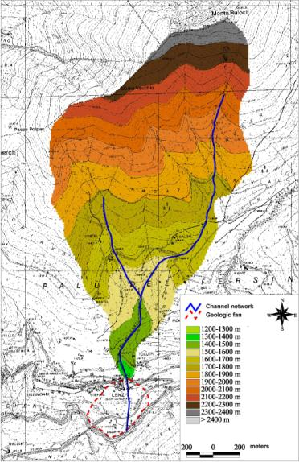
CARATTERISTICHE DEL BACINO IN ESAME

Dati morfometrici del bacino | Superficie | 2.43 | km2
 | Pendenza media del collettore (i) | 26 | %
 | Quota massima (Hmax) | 2409 | m s.l.m.
 | Quota minima | 1363 | m s.l.m.

Dati morfometrici del conoide | Superficie | 0.14 | km2
 | Pendenza media del conoide S | 0.25 | m/m
 | Quota massima (H0) | 1407 | m s.l.m.
 | Quota minima | 1258 | m s.l.m.

Geologia | FORMAZIONI | AREA (km2)
 | Dolomie | 1.05
 | Calcari | 0.15
 | Arenarie ed argille | 0.36
 | Accumuli di falda | 0.87
 | TOTALE | 2.43

Bacino_Antelao
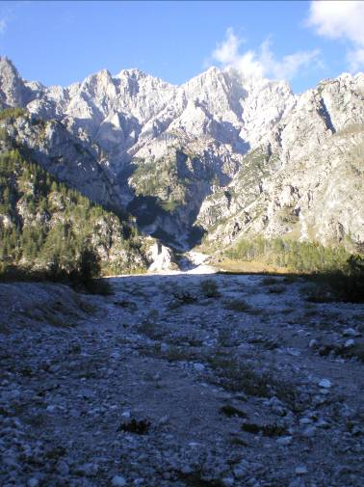
CARATTERISTICHE DEL BACINO IN ESAME

Dati morfometrici del bacino | Superficie | 1.26 | km2
 | Pendenza media del collettore (i) | 27 | %
 | Quota massima (Hmax) | 2910 | m s.l.m.
 | Quota minima | 1150 | m s.l.m.

Dati morfometrici del conoide | Superficie | 0.8 | km2
 | Pendenza media del conoide S | 0.13 | m/m
 | Quota massima (H0) | 1350 | m s.l.m.
 | Quota minima | 1150 | m s.l.m.

Geologia | FORMAZIONI | AREA (km2)
 | Dolomie | 0.67
 | Calcari | 0.34
 | Arenarie ed argille | 0.23
 | Accumuli di falda | 0.02
 | TOTALE | 1.26

Granulometria d'alveo | percentili | D (m)
 | 10 | 0.070
 | 16 | 0.092
 | 30 | 0.130
 | 40 | 0.150
 | 50 | 0.175
 | 65 | 0.210
 | 84 | 0.280
 | 90 | 0.350

Granulometria

